Hoja1
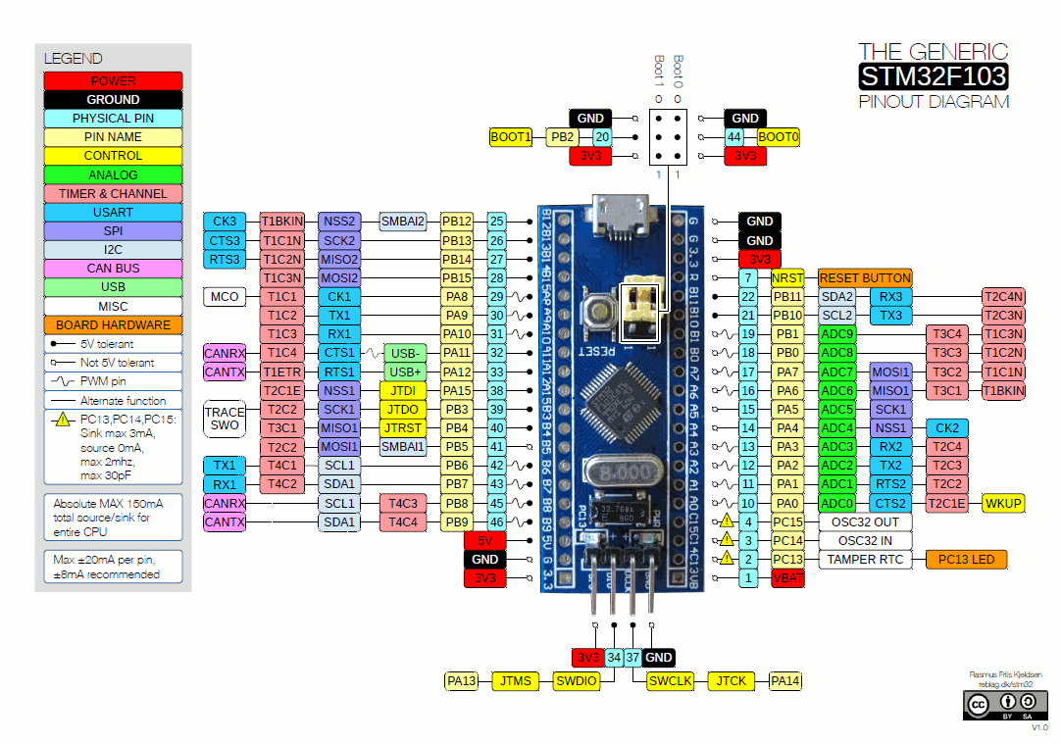

 | DEFINICIÓN PINES STM32F1
 | Proyecto Robótica Movil

FUNCIÓN: | motores (PWM)
 | ENTRADA | STM32F1 | I/O | COMENTARIO
 | IN1A | PA_8 | OUTPUT | PWM1/1
 | IN1B | PA_9 | OUTPUT | PWM1/2
 | IN2A | PA_10 | OUTPUT | PWM1/3
 | IN2B | PB_0 | OUTPUT | PWM1/4 ->USB??
 | IN3A | PA_7 | OUTPUT | PWM2/1
 | IN3B | PA_6 | OUTPUT | PWM2/2
 | IN4A | PA_3 | OUTPUT | PWM2/3
 | IN4B | PA_2 | OUTPUT | PWM2/4

FUNCIÓN: | sensores linea IR (analog)
 | ENTRADA | STM32F1 | I/O | COMENTARIO
 | OUT_IR1 | PA_0 | AN INPUT | Analógico a 3.3V
 | OUT_IR2 | PA_5 | AN INPUT | Analógico a 3.3V | STATS
 | OUT_IR3 | PA_4 | AN INPUT | Analógico a 3.3V | GPIO TOTAL | 32
 |  |  |  |  | GPIO USED | 24
FUNCIÓN: | HC-SR04 - ultrasonido (interrupt) |  |  |  | GPIO LEFTS | 8
 | ENTRADA | STM32F1 | I/O | COMENTARIO
 | TRIG_1 | PB_13 | OUTPUT | a 3.3V??
 | TRIG_2 | PB_14 | OUTPUT
 | TRIG_3 | PB_15 | OUTPUT
 | TRIG_4 | PA_12 | OUTPUT
 | ECHO_1 | PB_4 | INPUT_INT | Interrupt
 | ECHO_2 | PB_5 | INPUT_INT | Interrupt
 | ECHO_3 | PB_8 | INPUT_INT | Interrupt
 | ECHO_4 | PB_9 | INPUT_INT | Interrupt

FUNCIÓN: | otros
 | ENTRADA | STM32F1 | I/O | COMENTARIO
 | LED1 | PC_13 | OUT | LED indicador de estado
 | VBAT | PB_1 | AN INPUT | Monitorización bateria
 | BUTTON | PB_12 | INPUT | Can be use as an Interrupt

FUNCIÓN: | HC05 Bluetooth (Serial)
 | ENTRADA | STM32F1 | I/O | COMENTARIO
 | HC05-RX | PB_6 | Serial1 TX | Conector J5 - 5
 | HC05-TX | PB_7 | Serial1 RX | Conector J5 - 4

